Danh sách
Quản lý hỗ trợ
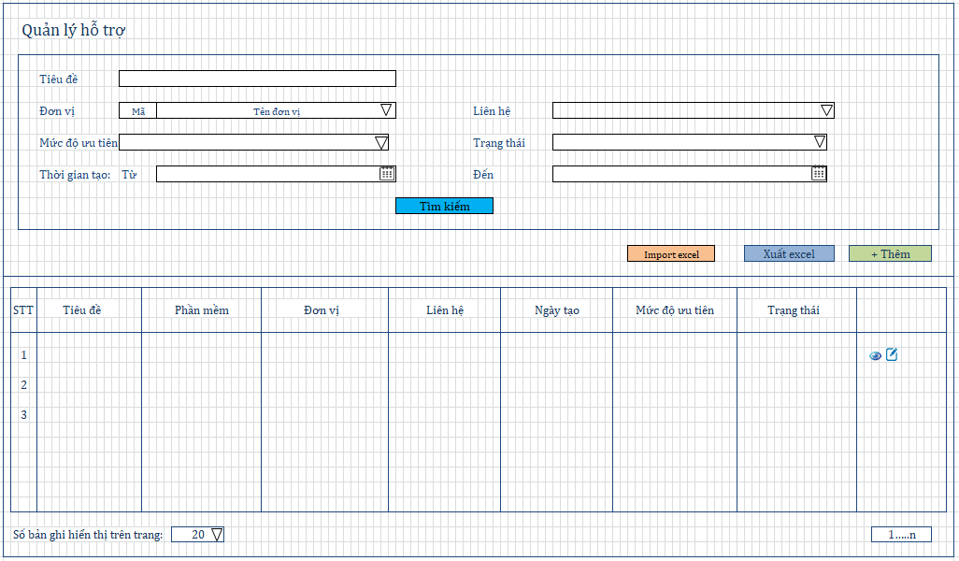

 | 1, Người dùng

 | STT | Người dùng | Mô tả | DB | Quyền truy cập
 | 1 | Admin | Admin full quyền | select * from HIS_TICKET; | Thêm, sửa, xem lịch sử
 | 2 | Trưởng nhóm hỗ trợ | Có quyền truy cập vào phần mềm quản lý | select * from HIS_TICKET h where SOFTWARE_ID in (select s.ID from USERS u join SOFTWARE s on u.GROUP_ID = s.GROUP_ID where u.ID = 'user đăng nhập') order by CREATIME | Thêm, sửa, xem lịch sử
 | 3 | Nhân viên | Truy cập vào phần nhân viên đó nhận hỗ trợ | select * from HIS_TICKET where USER_ID = 'user đăng nhập' | Thêm, sửa, xem lịch sử

 | 2. Điều kiện lọc
 | STT | Người dùng | Kiểu | Mô tả | Check thông tin | Check trường trong bảng
 | 1 | Tiêu đề | Textbox |  |  | HIS_TICKET.TITLE
 | 2 | Đơn vị | Dropdown list |  | select f.CODE, f.NAME from FACILITY f order by f.CODE
 | 3 | Liên hệ | Dropdown list |  | select c.NAME from CONTACT c where c.FACILITY_ID = [ID đơn vị đã chọn trước đó] order by c.NAME | HIS_TICKET.CONTACT_ID
 | 4 | Trạng thái | Combobox | Tình trạng: + 1 : Hoàn thành + 0 : Đang chờ xử lý |  | HIS_TICKET.STATUS
 | 5 | Mức độ ưu tiên | Combobox | Mức độ ưu tiên của câu hỏi: + 1: Thấp + 2: Bình thường + 3: Cao + 4: Khẩn cấp |  | HIS_TICKET.PRIORTY
 | 6 | Thời gian: Từ ngày | Calendar |  |  | HIS_TICKET.CREATE_TIME
 | 7 | Thời gian: Đến ngày | Calendar | Từ ngày < Đến ngày Định dạng: dd-mm-yyyy |  | HIS_TICKET.CREATE_TIME

 | 3. Danh sách các cột trong bảng

 | STT | Tên cột | Nội dung | DB
 | 1 | Tiêu đề hỏi | Tiêu đề câu hỏi | HIS_TICKET.TITLE
 | 2 | Phần mềm | Phần mềm | select SOFTWARE.NAME from HIS_TICKET join SOFTWARE on SOFTWARE.ID= [HIS_TICKET.SOFTWARE_ID]
 | 3 | Đơn vị | Tên đơn vị của liên hệ | select FACILITY.NAME from FACILITY join CONTACT on FACILITY.ID = CONTACT.FACILITY_ID where CONTACT.ID = [HIS_TICKET.CONTACT_ID]
 | 4 | Liên hệ | Tên liên hệ | select CONTACT.NAME from CONTACT join HIS_TICKET on CONTACT.ID= [HIS_TICKET.CONTACT_ID]
 | 5 | Mức độ ưu tiên | Mức độ ưu tiên của câu hỏi: + 1: Thấp + 2: Bình thường + 3: Cao + 4: Khẩn cấp | HIS_TICKET.PRIORITY
 | 6 | Ngày tạo | Thời gian tạo lịch sử (ticket) Định dạng: dd-mm-yyyy | HIS_TICKET.CREATE_TIME
 | 7 | Tình trạng | Tình trạng: + 1 : Hoàn thành + 0 : Đang chờ xử lý | HIS_TICKET.STATUS

 | 3. Tác vụ

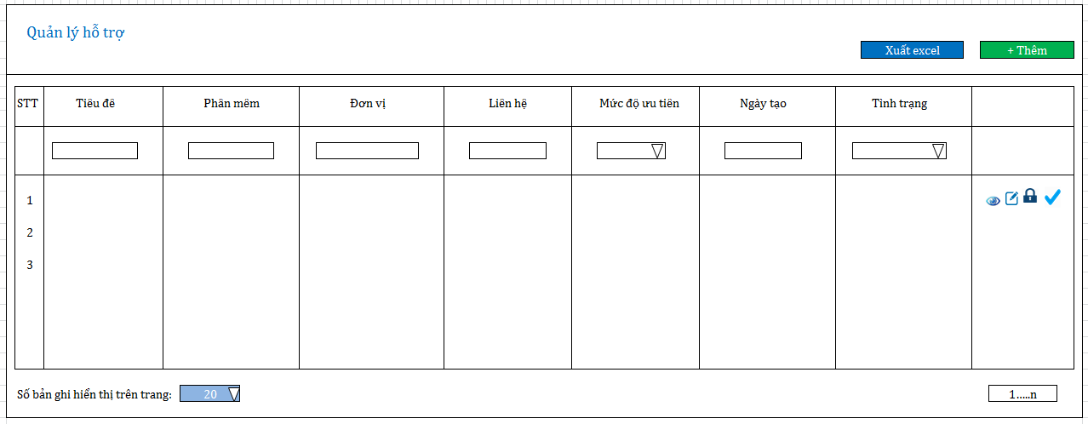
 | STT | Tên tác vụ | Mô tả | Ghi chú
 | 1 | Tìm kiếm | Nhập các thông tin cần tìm kiếm tại các trường sau đó nhấn "Tìm kiếm"
 | 2 | Xuất excel | Xuất dữ liệu theo tìm kiếm
 | 3 | Sắp xếp | Sắp xếp theo thời gian tạo
 | 4 | Phân trang | Lựa chọn số bản ghi hiển thị trên trang theo combo: [10, 15, 20, 50] | Mặc định 20 bản ghi/Trang
 | 5 | Xem | Hiển thị popup
 | 6 | Sửa | Hiển thị popup

Tạo
 | Thêm hỗ trợ

Thêm lịch sử khi đã có thông tin liên hệ

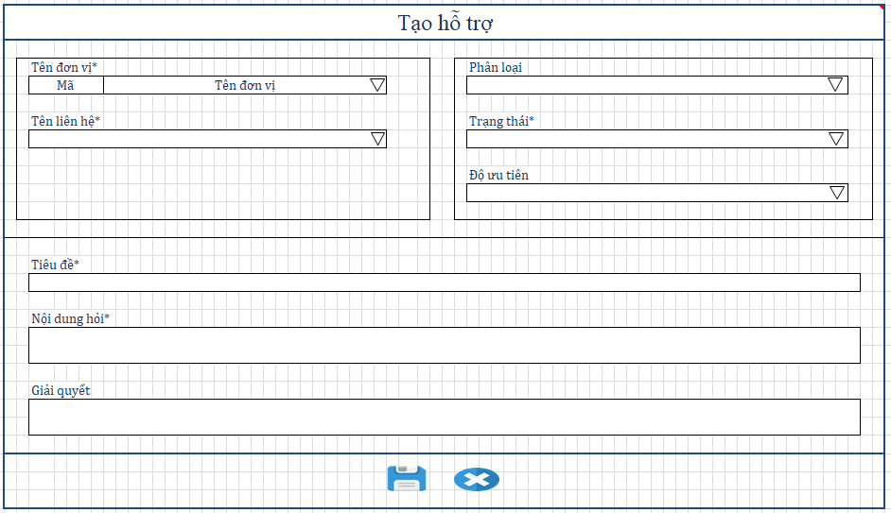

1. Các trường trong form

STT | Tên trường | Bắt buộc | Kiểu | Mô tả | Mặc định | Check DB | Lưu thông tin | Yêu cầu
ĐK: Check trùng: User_ID (Người đăng nhập) + Countact_id (Người hỏi) + Title (Tiêu đề )+ RECORD_FAQ (Nội dung hỏi)
1 | Tên đơn vị | * | Dropdown list | Người dùng gọi tới thuộc đơn vị nào |  | select FACILITY.NAME, FACILITY.CODE from FACILITY where FACILITY.STATUS= 1 order by FACILITY.CODE |  |  | 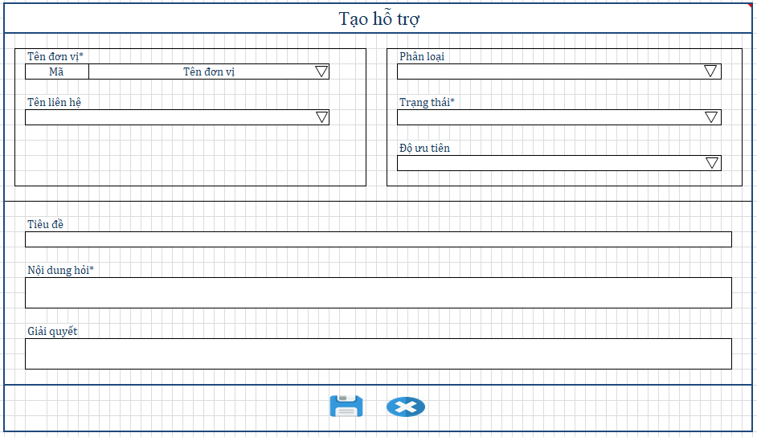
2 | Tên liên hệ | * | Dropdown list | Tên liên hệ |  | select c.NAME from CONTACT c where c.FACILITY_ID = [ID đơn vị đã chọn trước đó] order by c.NAME | TICKET.CONTACT_ID
3 | Trạng thái | * | Combobox | Tình trạng: + 1 : Hoàn thành + 0 : Đang chờ xử lý | Hoàn thành |  | HIS_TICKET.STATUS
4 | Phân loại |  | combobox | Các option trong combo: + Hướng dẫn sử dụng + Lỗi chức năng + Lỗi dữ liệu + Góp ý chức năng mới + Hỏi đáp nghiệp vụ | Hướng dẫn sử dụng |  | HIS_TICKET.TYPE
5 | Độ ưu tiên | * | combobox | Độ ưu tiên của nội dung hỏi cần được xử lý: + 1: Thấp + 2: Bình thường + 3: Cao + 4: Khẩn cấp |  |  | HIS_TICKET.PRIORITY
8 | Tiêu đề | * | Textbox | Tiêu đề câu hỏi được nhân viên tóm tắt |  |  | HIS_TICKET.TITLE | 1. Maxlenght: 255 ký tự
9 | Nội dung hỏi | * | CKediter | Thông tin hỏi đáp của khách hàng được ghi nhận lại |  |  | HIS_TICKET.RECORD_FAQ | 1. Maxlenght: 4000 ký tự
10 | Giải quyết |  | Ckediter | Ghi thông tin phương pháp giải quyết vấn đề được hỏi đáp. |  |  | HIS_TICKET.RESOLVE_FAQ | 1. Maxlenght: 4000 ký tự

2. Tác vụ
STT | Tên cột | Mô tả |  | Ghi chú
1 | Lưu | Lưu thông tin |  | insert into HIS_TICKET.[Lưu thông tin] + CREATE_TIME + USER_ID
2 | Đóng | Đóng popup trở về màn hình danh sách

Sửa lịch sử khi đã có thông tin liên hệ



1. Các trường trong form

STT | Tên trường | Bắt buộc | Kiểu | Mô tả | Mặc định | Check DB | Lưu thông tin | Yêu cầu
ĐK: Check trùng: User_ID (Người đăng nhập) + Countact_id (Người hỏi) + Title (Tiêu đề )+ RECORD_FAQ (Nội dung hỏi)
1 | Tên đơn vị | * | Dropdown list | Người dùng gọi tới thuộc đơn vị nào | select f.NAME, f.CODE from FACILITY f join CONTACT c on f.ID = c.FACILITY_ID where c.ID = [TICKET.CONTACT_ID] | select f.NAME, f.CODE from FACILITY f order by f.CODE
2 | Tên liên hệ | * | Dropdown list | Tên liên hệ | select c.NAME from CONTACT c where c.FACILITY_ID = [TICKET.CONTACT_ID] | select c.NAME from CONTACT c where c.FACILITY_ID = [ID đơn vị đã chọn trước đó] order by c.NAME | TICKET.CONTACT_ID
3 | Trạng thái | * | Combobox | Tình trạng: + 1 : Hoàn thành + 0 : Đang chờ xử lý | HIS_TICKET.STATUS |  | HIS_TICKET.STATUS
4 | Phân loại |  | combobox | Các option trong combo: + Hướng dẫn sử dụng + Lỗi chức năng + Lỗi dữ liệu + Góp ý chức năng mới + Hỏi đáp nghiệp vụ | HIS_TICKET.TYPE |  | HIS_TICKET.TYPE
5 | Độ ưu tiên | * | combobox | Độ ưu tiên của nội dung hỏi cần được xử lý: + 1: Thấp + 2: Bình thường + 3: Cao + 4: Khẩn cấp | HIS_TICKET.PRIORITY |  | HIS_TICKET.PRIORITY
8 | Tiêu đề | * | Textbox | Tiêu đề câu hỏi được nhân viên tóm tắt | HIS_TICKET.TITLE |  | HIS_TICKET.TITLE | 1. Maxlenght: 255 ký tự
9 | Nội dung hỏi | * | Ckediter | Thông tin hỏi đáp của khách hàng được ghi nhận lại | HIS_TICKET.RECORD_FAQ |  | HIS_TICKET.RECORD_FAQ | 1. Maxlenght: 4000 ký tự
10 | Giải quyết |  | Ckediter | Ghi thông tin phương pháp giải quyết vấn đề được hỏi đáp. | HIS_TICKET.RESOLVE_FAQ |  | HIS_TICKET.RESOLVE_FAQ | 1. Maxlenght: 4000 ký tự

2. Tác vụ
STT | Tên cột | Mô tả |  | Ghi chú
1 | Lưu | Lưu thông tin |  | update HIS_TICKET.[Lưu thông tin] + UPDATE_TIME
2 | Đóng | Đóng popup trở về màn hình danh sách

Xem lịch sử khi đã có thông tin liên hệ

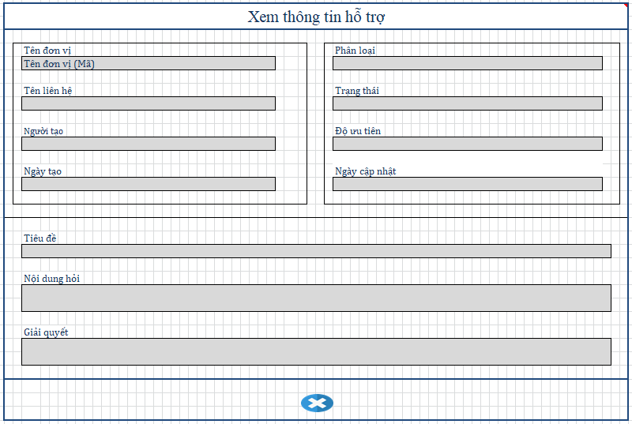

1. Các trường trong form

STT | Tên trường | Mô tả | Hiển thị | Yêu cầu
1 | Tên đơn vị | Người dùng gọi tới thuộc đơn vị nào | select f.NAME, f.CODE from FACILITY f join CONTACT c on f.ID = c.FACILITY_ID where c.ID = [TICKET.CONTACT_ID]
2 | Tên liên hệ | Tên liên hệ | select c.NAME from CONTACT c where c.FACILITY_ID = [TICKET.CONTACT_ID]
3 | Trạng thái | Tình trạng: + 1 : Hoàn thành + 0 : Đang chờ xử lý | HIS_TICKET.STATUS
4 | Phân loại | Các option trong combo: + Hướng dẫn sử dụng + Lỗi chức năng + Lỗi dữ liệu + Góp ý chức năng mới + Hỏi đáp nghiệp vụ | HIS_TICKET.TYPE
5 | Độ ưu tiên | Độ ưu tiên của nội dung hỏi cần được xử lý: + 1: Thấp + 2: Bình thường + 3: Cao + 4: Khẩn cấp | HIS_TICKET.PRIORITY
8 | Tiêu đề | Tiêu đề câu hỏi được nhân viên tóm tắt | HIS_TICKET.TITLE | 1. Maxlenght: 255 ký tự
9 | Nội dung hỏi | Thông tin hỏi đáp của khách hàng được ghi nhận lại | HIS_TICKET.RECORD_FAQ | 1. Maxlenght: 4000 ký tự
10 | Giải quyết | Ghi thông tin phương pháp giải quyết vấn đề được hỏi đáp. | HIS_TICKET.RESOLVE_FAQ | 1. Maxlenght: 4000 ký tự
11 | Người tạo |  | select USERNAME from USERS where ID = [HIS_TICKET.USER_ID]
12 | Ngày tạo |  | HIS_TICKET.CREATE_TIME | 1. Định dạng: dd/mm/yyyy
13 | Ngày cập nhật |  | HIS_TICKET.UPDATE_TIME | 1. Định dạng: dd/mm/yyyy

2. Tác vụ
STT | Tên cột | Mô tả |  | Ghi chú
1 | Đóng | Đóng popup trở về màn hình danh sách

